Sheet1
 | Mauricio Conedera |  |  |  |  | inicio
 | Carné 12533-03 |  |  |  |  | procesamiento
 | Semana 7 |  |  |  |  | salida
 | Laboratorio 2 |  |  |  |  | decisión

 | 1) |  | No. |  | Figura | Descripción
 |  |  | 1 |  | Inicio/Final | Representa el inicio y final de un proceso
 |  |  | 2 |  | Linea de Flujo | Indica el orden de la ejecución
 |  |  | 3 |  | Entrada/Salida | Lectura de datos en la entrada o impresión de datos en la salida
 |  |  | 4 |  | Proceso | Representa cualquier tipo de operación
 |  |  | 5 |  | Desición | Para analizar una situación, si es verdadero o falso

 | 2)
 |  | El diagrama describe el proceso en el cual inicia con la lectura de horas, precio, hora, nombre como entrada
 |  | Luego el proceso describe una decisión en la cual si las horas es menor o igual a 40 se corre un proceso en el cual Salario se define
 |  | como el producto de precio hora por las horas
 |  | SI en dado caso en la desición es que "no es menor o igual" a 40 entonces se determina multiplicando 40 por precio hora, sumando
 |  | a ello el producto de 1.5 por precio hora por Horas menos 40
 |  | El resultado anterior nos da una salida que es el resultado de la operación que aplique derivado de lo anterior
 |  | Luego el proceso nos consulta si tenemos mas datos, si esto es asi vuelve a iniciar el proceso, y si la respuesta es no, es el fin.

 | 3)
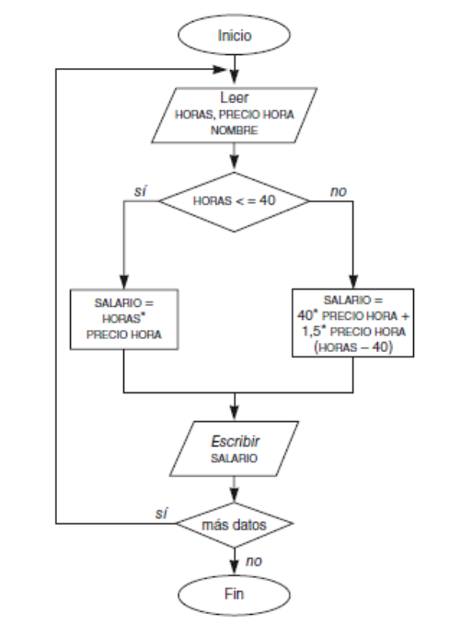

Linea de Flujo |  |  |  |  |  | Inicio/Final
 |  |  |  |  |  | Entrada/Salida
 |  |  |  |  |  | Proceso
 |  |  |  |  |  | Desición

 | 4) | h | Precio Hora | Nombre | Salida
 |  | 35 | 15 | Antonio | 525
 |  | 42 | 20 | María | 860
 |  | 60 | 10 | Carlos | 700

 | 5)
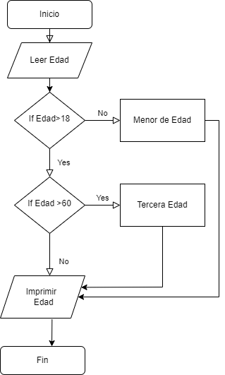

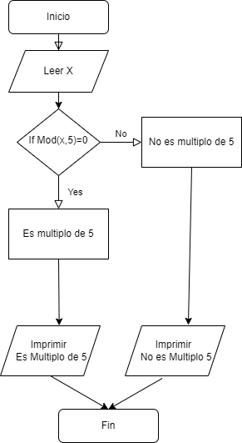
6)

